상품제안서
3세대 USB 전자 호루라기 | 상품코드: F27588

 |  |  |  |  |  |  | 02-412-0044 | www.easy1.co.kr
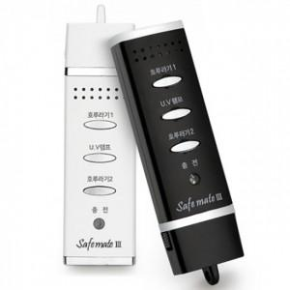

【상세/제작정보】 | 실크인쇄, 전사인쇄 별도문의

【인쇄/포장옵션】 | / 포장불가능

【공급단가】 | 수량 | 100~ | 300~ | 500~ | 1,000~ | 3,000~
*VAT별도 | 단가 | 20,400원 | 20,060원 | 19,550원 | 19,210원 | 18,700원

【상품 URL】 | http://www.easy1.co.kr/src/goods_detail.php?gdno=27588

